記載例
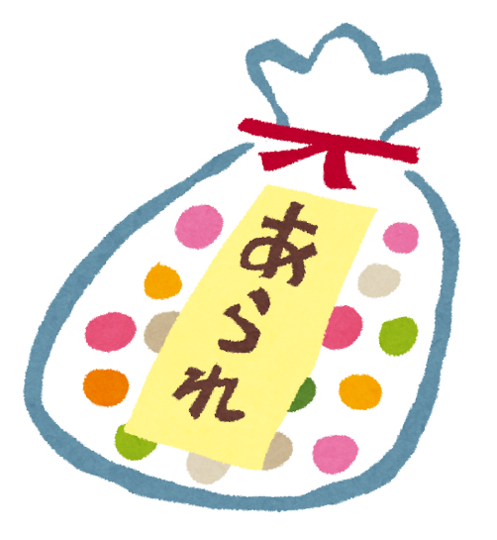
令和６年度「かみかわ観光客向け土産品商談会」 商品情報シート
(※複数商品の相談を希望する場合、シートをコピーしてご使用ください）
商品画像 |  |  |  | 企業名 |  | 北海道米菓子
特に、農産物など収穫前で現物の商品がない場合、 商品画像が商談に際しての重要な情報となります。 商品画像の添付をお願いします。 |  |  |  | 所在地 | 〒 | 079-8610
 |  |  |  |  | 住所 | 旭川市永山６条19丁目

 |  |  |  | 代表 | 役職 | 代表取締役
 |  |  |  |  | 氏名 | 北道 太郎
 |  |  |  | 担当者 | 役職 | 主任
 |  |  |  |  | 氏名 | 北海 花子
 |  |  |  | 連絡先等 | TEL | 011-123-456
 |  |  |  |  | FAX | 011-123-457
 |  |  |  |  | E-mail | hokkai@.com

商品名 |  | かみかわあられ
原材料(産地) |  | 米（もち米（北海道産）、植物油脂、でん粉、食塩、砂糖、粉末酢、たんぱく加水分解物、粉末しょう油（小麦・大豆を含む）、かつお節エキスパウダー、粉末しそ、梅干しパウダー、かつお節粉末／加工でん粉、調味料（アミノ酸等）、酸味料、香料、甘味料（スクラロース）、カラメル色素
商品の発売時期(年月日) |  | 2021-11-01 |  |  | 保存方法 |  | 常温
内容量（個･グラム･ｍｌ） |  | 100g |  |  | カロリー |  | 500kcal
賞味・消費期限 |  | 30日 |  |  | 最低ロット数 |  | 12
卸価格（税別） |  | 350円 |  |  | 販売価格（税別） |  | 500円

 |  |  |  |  | ◆商品開発の狙い
既取引先チャネル | 百貨店 |  |  |  | メインターゲット(性別・年齢層など)
 | スーパーマーケット |  | 量販 |  | 30～40代の女性
 |  |  | 高品質
 |  |  | 大規模
 |  |  | 小規模
 | コンビニエンスストア
 | 専門店（自社直営店含む）
 | 観光物産店、お土産店（駅・空港） |  |  |  | 食シーン(利用方法・料理例等)
 | 通信販売 |  |  |  | ビールやお酒のおつまみに、 もち米の絶妙な食感をお楽しみいただけます。
 | 飲食店・ホテル・旅館
 | 給食（学校・病院・会社）
 | 問屋

商品の特徴 | 商品の特徴・こだわり・アピールポイント
 | 使用原材料はすべて北海道産。シンプルな製法にこだわった商品。

 | 特記事項
 | 北海道HACCP認証を受けた工場で生産しています。

